Matriz de Restricciones
Matriz De Restricciones

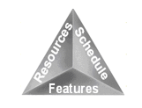
 | Restricciones |  | Matriz de Selección

 |  |  | Fijo | Elegido | Negociado
 | Fecha | 1-Jul-18 |  | X
 | Recursos | 1 Automatizador | X
 | Alcance | Pagina web maquillarte.com |  |  | X

